Supermercado
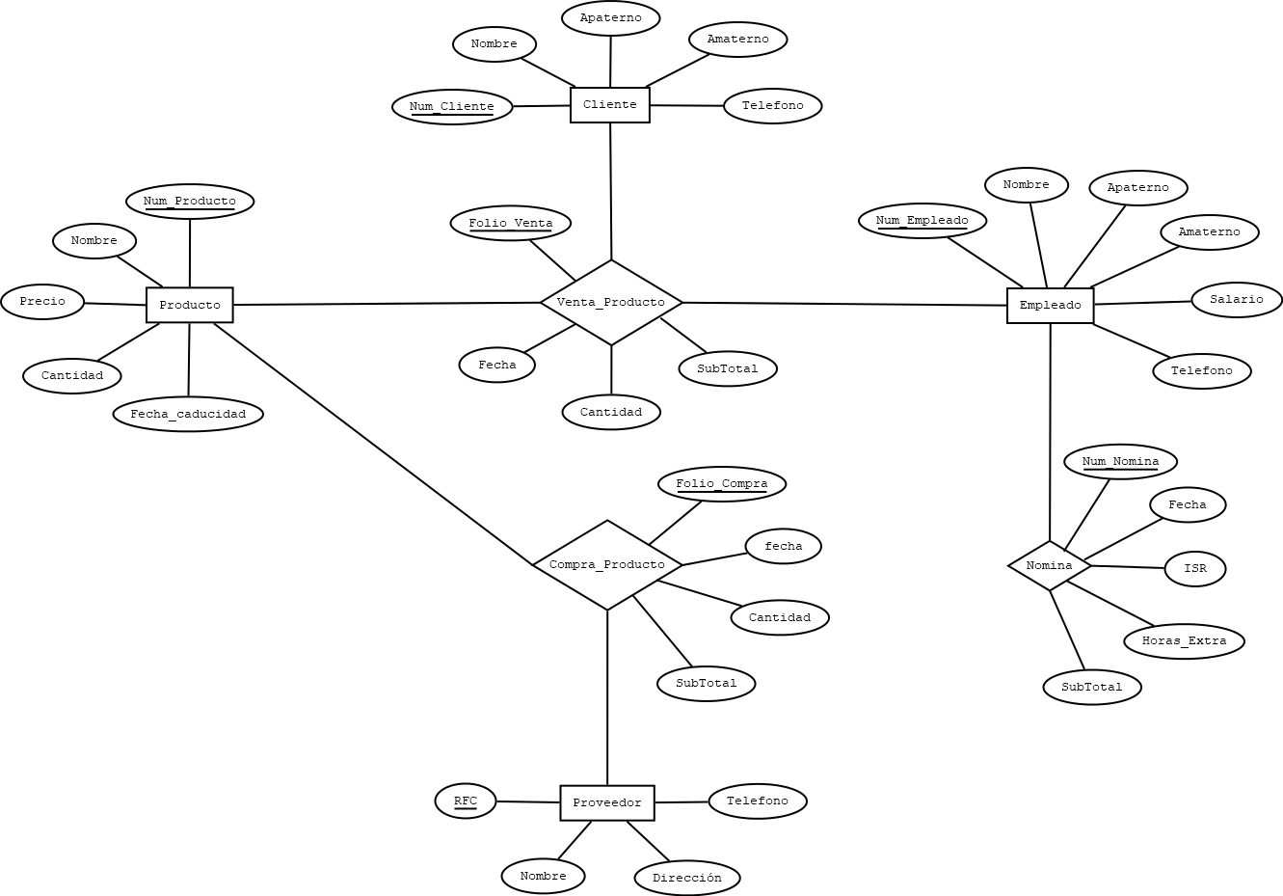
OBJETO DE ESTUDIO |  |  |  |  |  |  |  |  |  |  | ESQUEMAS
SUPERMERCADO
 |  |  |  |  |  |  |  |  |  |  | CLIENTE |  |  |  |  |  |  |  | PRODUCTO |  |  |  |  |  |  |  | EMPLEADO |  |  |  |  |  |  | PROVEEDOR |  |  |  |  |  |  | VENTA_PRODUCTO |  |  |  |  |  |  | COMPRA_PRODUCTO |  |  |  |  |  |  | NOMINA
ELEMENTOS |  |  |  |  |  |  |  |  |  |  | NOMBRE_CAMPO | TIPO DE DATO | LONGITUD | PERMITE NULL | REGLA DE INTEGRIDAD | VALOR DEFAULT | LLAVE PRIMARIA |  | NOMBRE_CAMPO | TIPO DE DATO | LONGITUD | PERMITE NULL | REGLA DE INTEGRIDAD | VALOR DEFAULT | LLAVE PRIMARIA |  | NOMBRE_CAMPO | TIPO DE DATO | LONGITUD | PERMITE NULL | REGLA DE INTEGRIDAD | VALOR DEFAULT | LLAVE PRIMARIA | NOMBRE_CAMPO | TIPO DE DATO | LONGITUD | PERMITE NULL | REGLA DE INTEGRIDAD | VALOR DEFAULT | LLAVE PRIMARIA | NOMBRE_CAMPO | TIPO DE DATO | LONGITUD | PERMITE NULL | REGLA DE INTEGRIDAD | VALOR DEFAULT | LLAVE PRIMARIA | NOMBRE_CAMPO | TIPO DE DATO | LONGITUD | PERMITE NULL | REGLA DE INTEGRIDAD | VALOR DEFAULT | LLAVE PRIMARIA | NOMBRE_CAMPO | TIPO DE DATO | LONGITUD | PERMITE NULL | REGLA DE INTEGRIDAD | VALOR DEFAULT | LLAVE PRIMARIA
PRODUCTO |  |  |  |  |  |  |  |  |  |  | NUM_CLIENTE | NUMBER | 5 | NO | - | - | SI |  | NUM_PRODUCTO | NUMBER | 5 | NO | - | - | SI |  | NUM_EMPLEADO | NUMBER | 5 | NO | - | - | SI | RFC | VARCHAR2 | 13 | NO | - | - | SI | NUM_CLIENTE | NUMBER | 5 | NO | - | - | SI | NUM_PRODUCTO | NUMBER | 5 | NO | - | - | SI | NUM_EMPLEADO | NUMBER | 5 | NO | - | - | SI
EMPLEADO |  |  |  |  |  |  |  |  |  |  | NOMBRE | VARCHAR2 | 35 | NO | - | - | NO |  | NOMBRE | VARCHAR2 | 45 | NO | - | - | NO |  | NOMBRE | VARCHAR2 | 35 | NO | - | - | NO | NOMBRE | VARCHAR2 | 35 | NO | - | - | NO | NUM_PRODUCTO | NUMBER | 5 | NO | - | - | SI | RFC | VARCHAR2 | 13 | NO | - | - | SI | NUM_NOMINA | NUMBER | 5 | NO | - | - | SI
CLIENTE |  |  |  |  |  |  |  |  |  |  | APATERNO | VARCHAR2 | 25 | NO | - | - | NO |  | PRECIO | NUMBER | (10,2) | NO | PRECIO > 0.0 | - | NO |  | APATERNO | VARCHAR2 | 25 | NO | - | - | NO | DIRECCION | VARCHAR2 | 35 | NO | - | - | NO | NUM_EMPLEADO | NUMBER | 5 | NO | - | - | SI | FOLIO_COMPRA | NUMBER | 5 | NO | - | - | SI | FECHA | DATE | - | NO | - | - | NO
PROVEEDOR |  |  |  |  |  |  |  |  |  |  | AMATERNO | VARCHAR2 | 25 | SI | - | - | NO |  | CANTIDAD | NUMBER | 4 | NO | CANTIDAD > 0 | - | NO |  | AMATERNO | VARCHAR2 | 25 | SI | - | - | NO | TELEFONO | VARCHAR2 | 10 | NO | - | - | NO | FOLIO_VENTA | NUMBER | 5 | NO | - | - | SI | FECHA | DATE | - | NO | - | - | NO | ISR | NUMBER | (4,2) | NO | - | - | NO
 |  |  |  |  |  |  |  |  |  |  | TELEFONO | VARCHAR2 | 10 | NO | - | - | NO |  | FECHA_CADUCIDAD | DATE | - | NO | - | - | NO |  | SALARIO | NUMBER | (6,2) | NO | SALARIO > 0.0 | - | NO |  |  |  |  |  |  |  | FECHA | DATE | - | NO | - | - | NO | CANTIDAD | NUMBER | 5 | NO | - | - | NO | HORAS_EXTRA | NUMBER | 2 | SI | - | 0 | NO
RELACIONES (PROCESOS) |  |  |  |  |  |  |  |  |  |  |  |  |  |  |  |  |  |  |  |  |  |  |  |  |  |  | TELEFONO | VARCHAR2 | 10 | NO | - | - | NO |  |  |  |  |  |  |  | CANTIDAD | NUMBER | 5 | NO | - | - | NO | SUBTOTAL | NUMBER | (8,2) | NO | - | - | NO | SUBTOTAL | NUMBER | (6,2) | NO | - | - | NO
VENTA_PRODUCTO (PRODUCTO, CLIENTE, EMPLEADO). |  |  |  |  |  |  |  |  |  |  |  |  |  |  |  |  |  |  |  |  |  |  |  |  |  |  |  |  |  |  |  |  |  |  |  |  |  |  |  |  | SUBTOTAL | NUMBER | (8,2) | NO | - | - | NO
COMPRA_PRODUCTO (PRODUCTO, PROVEEDOR).
NOMINA (EMPLEADO). |  |  |  |  |  |  |  |  |  |  |  |  |  |  |  |  | VENTA_PRODUCTO |  |  |  |  |  | COMPRA_PRODUCTO |  |  |  |  |  | NOMINA
 |  |  |  |  |  |  |  |  |  |  |  |  |  |  |  |  | NOMBRE_RELACION | TABLA ORIGEN | CAMPO ORIGEN | TABLA DESTINO | CAMPO DESTINO |  | NOMBRE_RELACION | TABLA ORIGEN | CAMPO ORIGEN | TABLA DESTINO | CAMPO DESTINO |  | NOMBRE_RELACION | TABLA ORIGEN | CAMPO ORIGEN | TABLA DESTINO | CAMPO DESTINO
 |  |  |  |  |  |  |  |  |  |  |  |  |  |  |  |  | CLIENTE-VENTA_PRODUCTO | CLIENTE | NUM_CLIENTE | VENTA_PRODUCTO | NUM_CLIENTE |  | PRODUCTO-COMPRA_PRODUCTO | PRODUCTO | NUM_PRODUCTO | COMPRA_PRODUCTO | NUM_PRODUCTO |  | EMPLEADO-NOMINA | EMPLEADO | NUM_EMPLEADO | NOMINA | NUM_EMPLEADO
 |  |  |  |  |  |  |  |  |  |  |  |  |  |  |  |  | PRODUCTO-VENTA_PRODUCTO | PRODUCTO | NUM_PRODUCTO | VENTA_PRODUCTO | NUM_PRODUCTO |  | PROVEEDOR-COMPRA_PRODUCTO | PROVEEDOR | RFC | COMPRA_PRODUCTO | RFC
 |  |  |  |  |  |  |  |  |  |  |  |  |  |  |  |  | EMPLEADO-VENTA_PRODUCTO | EMPLEADO | NUM_EMPLEADO | VENTA_PRODUCTO | NUM_EMPLEADO

MODELO RELACIONAL

CLIENTE |  |  |  |  |  | PRODUCTO |  |  |  |  |  | EMPLEADO |  |  |  |  |  |  | PROVEEDOR
NUM_CLIENTE | NOMBRE | APATERNO | AMATERNO | TELEFONO |  | NUM_PRODUCTO | NOMBRE | PRECIO | CANTIDAD | FECHA_CADUCIDAD |  | NUM_EMPLEADO | NOMBRE | APATERNO | AMATERNO | SALARIO | TELEFONO |  | RFC | NOMBRE | DIRECCION | TELEFONO
1 | JUAN | PEREZ | LOPEZ | 4828374636 |  | 1 | LECHE | 20 | 200 | 2022-05-03 |  | 1 | CARLOS | GARCIA | PÉREZ | 1,800 | 9856346789 |  | HTY | LALA | ZACATECAS, ZAC | 4923456954
2 | OMAR | ALVARADO | RODRIGUEZ | 4924678673 |  | 2 | GALLETAS | 12 | 45 | 2022-10-03 |  | 2 | ANA | MARTÍNEZ | LÓPEZ | 2,300 | 4884584328 |  | FFG | GAMESA | CDMX | 6854954385
3 | MARIO | DIAZ | FLORES | 9743475375 |  | 3 | CARNE | 50 | 78 | 2022-08-03 |  | 3 | PEDRO | SÁNCHEZ | GONZÁLEZ | 2,000 | 9453456356 |  | ERT | SUKARNE | SONORA | 4569496385

 |  |  | VENTA_PRODUCTO |  |  |  |  |  |  |  | COMPRA_PRODUCTO |  |  |  |  |  |  | NOMINA
 |  |  | NUM_CLIENTE | NUM_PRODUCTO | NUM_EMPLEADO | FOLIO_VENTA | FECHA | CANTIDAD | SUBTOTAL |  | NUM_PRODUCTO | RFC | FOLIO_COMPRA | FECHA | CANTIDAD | SUBTOTAL |  | NUM_EMPLEADO | NUM_NOMINA | FECHA | ISR | HORAS_EXTRA | SUBTOTAL
 |  |  | 2 | 1 | 1 | 1 | 25/02/2022 | 2 | 40 |  | 3 | ERT | 1 | 25/02/2022 | 20 | 1000 |  | 3 | 1 | 25/02/2022 | 32 | 2 | 1,870
 |  |  | 1 | 3 | 1 | 2 | 27/02/2022 | 3 | 150 |  | 1 | HTY | 2 | 27/02/2022 | 13 | 260 |  | 1 | 2 | 25/02/2022 | 21 | 5 | 1,740
 |  |  | 3 | 2 | 3 | 3 | 2022-02-03 | 1 | 12 |  | 2 | FFG | 3 | 2022-02-03 | 10 | 20 |  | 2 | 3 | 25/02/2022 | 15 | 3 | 2,230

Banco
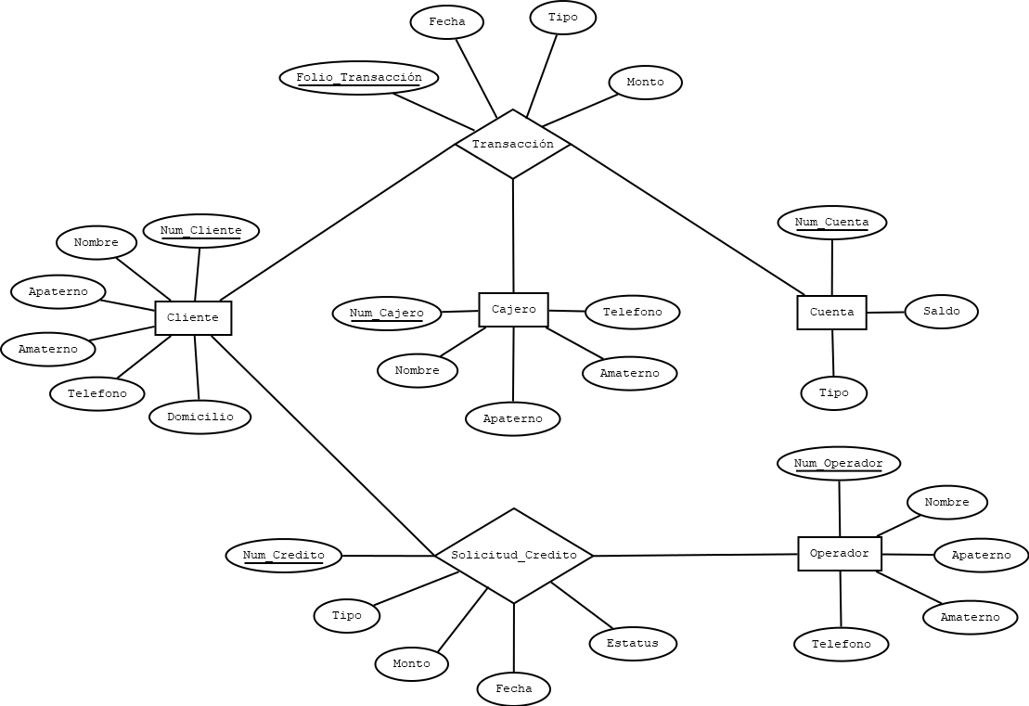
OBJETO DE ESTUDIO |  |  |  |  |  |  |  |  |  |  | ESQUEMAS
BANCO
 |  |  |  |  |  |  |  |  |  |  | CLIENTE |  |  |  |  |  |  |  | CUENTA |  |  |  |  |  |  | TRANSACCION |  |  |  |  |  |  | TRANSACCION
ELEMENTOS |  |  |  |  |  |  |  |  |  |  | NOMBRE_CAMPO | TIPO DE DATO | LONGITUD | PERMITE NULL | REGLA DE INTEGRIDAD | VALOR DEFAULT | LLAVE PRIMARIA |  | NOMBRE_CAMPO | TIPO DE DATO | LONGITUD | PERMITE NULL | REGLA DE INTEGRIDAD | VALOR DEFAULT | LLAVE PRIMARIA | NOMBRE_CAMPO | TIPO DE DATO | LONGITUD | PERMITE NULL | REGLA DE INTEGRIDAD | VALOR DEFAULT | LLAVE PRIMARIA | NOMBRE_RELACION | TABLA ORIGEN | CAMPO ORIGEN | TABLA DESTINO | CAMPO DESTINO
CLIENTE |  |  |  |  |  |  |  |  |  |  | NUM_CLIENTE | NUMBER | 6 | NO | - | - | SI |  | NUM_CUENTA | NUMBER | 6 | NO | - | - | SI | NUM_CLIENTE | NUMBER | 6 | NO | - | - | SI | CLIENTE_TRANSACCION | CLIENTE | NUM_CLIENTE | TRANSACCION | NUM_CLIENTE
CAJERO |  |  |  |  |  |  |  |  |  |  | NOMBRE | VARCHAR2 | 35 | NO | - | - | NO |  | TIPO | VARHAR2 | 20 | NO | - | - | NO | NUM_CAJERO | NUMBER | 2 | NO | - | - | SI | CAJERO_TRANSACCION | CAJERO | NUM_CAJERO | TRANSACCION | NUM_CAJERO
CUENTA |  |  |  |  |  |  |  |  |  |  | APATERNO | VARCHAR2 | 25 | NO | - | - | NO |  | SALDO | NUMBER | 8 | NO | - | - | NO | NUM_CUENTA | NUMBER | 6 | NO | - | - | SI | CUENTA_TRANSACCION | CUENTA | NUM_CUENTA | TRANSACCION | NUM_CUENTA
OPERADOR |  |  |  |  |  |  |  |  |  |  | AMATERNO | VARCHAR2 | 25 | SI | - | - | NO |  |  |  |  |  |  |  |  | FOLIO | VARCHAR2 | 15 | no | - | - | SI
 |  |  |  |  |  |  |  |  |  |  | TELEFONO | VARCHAR2 | 10 | NO | - | - | NO |  |  |  |  |  |  |  |  | FECHA | DATE | - | NO | - | - | NO
RELACIONES (PROCESOS) |  |  |  |  |  |  |  |  |  |  | DOMICILIO | VARCHAR2 | 25 | NO | - | - | NO |  |  |  |  |  |  |  |  | TIPO | VARCHAR2 | 30 | NO | - | - | NO
TRANSACCIÓN (CLIENTE, CAJERO, CUENTA). |  |  |  |  |  |  |  |  |  |  |  |  |  |  |  |  |  |  |  |  |  |  |  |  |  | MONTO | NUMBER | (10,2) | NO | - | - | NO
SOLICITUD_CREDITO (CLIENTE, OPERADOR).
 |  |  |  |  |  |  |  |  |  |  | CAJERO |  |  |  |  |  |  |  | OPERADOR |  |  |  |  |  |  |  |  |  |  |  |  |  | SOLICITUD_CREDITO
 |  |  |  |  |  |  |  |  |  |  | NOMBRE_CAMPO | TIPO DE DATO | LONGITUD | PERMITE NULL | REGLA DE INTEGRIDAD | VALOR DEFAULT | LLAVE PRIMARIA |  | NOMBRE_CAMPO | TIPO DE DATO | LONGITUD | PERMITE NULL | REGLA DE INTEGRIDAD | VALOR DEFAULT | LLAVE PRIMARIA | SOLICITUD_CREDITO |  |  |  |  |  |  | NOMBRE_RELACION | TABLA ORIGEN | CAMPO ORIGEN | TABLA DESTINO | CAMPO DESTINO
 |  |  |  |  |  |  |  |  |  |  | NUM_CAJERO | NUMBER | 2 | NO | - | - | SI |  | NUM_OPERADOR | NUMBER | 2 | NO | - | - | SI | NOMBRE_CAMPO | TIPO DE DATO | LONGITUD | PERMITE NULL | REGLA DE INTEGRIDAD | VALOR DEFAULT | LLAVE PRIMARIA | CLIENTE-SOLICITUD_CREDITO | CLIENTE | NUM_CLIENTE | SOLICITUD_CREDITO | NUM_CLIENTE
 |  |  |  |  |  |  |  |  |  |  | NOMBRE | VARCHAR2 | 35 | NO | - | - | NO |  | NOMBRE | VARCHAR2 | 35 | NO | - | - | NO | NUM_CLIENTE | NUMBER | 6 | NO | - | - | SI | OPERADOR-SOLICITUD_CREDITO | OPERADOR | NUM_OPERADOR | SOLICITUD_CREDITO | NUM_OPERADOR
 |  |  |  |  |  |  |  |  |  |  | APATERNO | VARCHAR2 | 25 | NO | - | - | NO |  | APATERNO | VARCHAR2 | 25 | NO | - | - | NO | NUM_OPERADOR | NUMBER | 2 | NO | - | - | SI
 |  |  |  |  |  |  |  |  |  |  | AMATERNO | VARCHAR2 | 25 | SI | - | - | NO |  | AMATERNO | VARCHAR2 | 25 | SI | - | - | NO | NUM_CREDITO | NUMBER | 8 | NO | - | - | SI
 |  |  |  |  |  |  |  |  |  |  | TELEFONO | VARCHAR2 | 10 | NO | - | - | NO |  | TELEFONO | VARCHAR2 | 10 | NO | - | - | NO | FECHA | DATE | - | NO | - | - | NO
 |  |  |  |  |  |  |  |  |  |  |  |  |  |  |  |  |  |  |  |  |  |  |  |  |  | TIPO | VARCHAR2 | 30 | NO | - | - | NO
 |  |  |  |  |  |  |  |  |  |  |  |  |  |  |  |  |  |  |  |  |  |  |  |  |  | MONTO | NUMBER | (10,2) | NO | - | - | NO
 |  |  |  |  |  |  |  |  |  |  |  |  |  |  |  |  |  |  |  |  |  |  |  |  |  | ESTATUS | VARCHAR2 | 20 | NO | - | - | NO

MODELO RELACIONAL

CLIENTE |  |  |  |  |  |  | CAJERO |  |  |  |  |  | CUENTA |  |  |  | OPERADOR
NUM_CLIENTE | NOMBRE | APATERNO | AMATERNO | TELEFONO | DOMICILIO |  | NUM_CAJERO | NOMBRE | APATERNO | AMATERNO | TELEFONO |  | NUM_CUENTA | TIPO | SALDO |  | NUM_OPERADOR | NOMBRE | APATERNO | AMATERNO | TELEFONO
1 | MARIA | PÉREZ | RAMIREZ | 4562728492 | ZACATECAS, ZAC NUM34 |  | 1 | ANA | MARTINEZ | DIAZ | 4923456723 |  | 1 | AHORROS | 30,000 |  | 1 | PEDRO | GARCIA | OLVERA | 4927845246
2 | GERARDO | LOPEZ | SÁNCHEZ | 4926468393 | MIGUEL HIDALGO, ZAC NUM2 |  | 2 | CESAR | LOPEZ | FLORES | 4923456724 |  | 2 | NOMINA | 2,300 |  | 2 | MARIO | RODRIGUEZ | ALVARADO | 4923456724
3 | JUAN | GARCIA | GUZMAN | 4646638528 | ZACATECAS, ZAC NUM35 |  | 3 | CARLOS | PEREZ | RODRIGUEZ | 4923456725 |  | 3 | CORRIENTE | 25,000 |  | 3 | JUAN | PEREZ | TORRES | 4926597356

 |  |  | TRANSACCION |  |  |  |  |  |  |  |  | SOLICITUD_CREDITO
 |  |  | NUM_CLIENTE | NUM_CAJERO | NUM_CUENTA | FOLIO | FECHA | TIPO | MONTO |  |  | NUM_CLIENTE | NUM_OPERADOR | NUM_CREDITO | FECHA | TIPO | MONTO | ESTATUS
 |  |  | 2 | 1 | 1 | AHO32 | 28/2/2022 | DEPOSITO | 3,000 |  |  | 2 | 2 | 1 | 28/2/2022 | CRÉDITO COMERCIAL | 15,000 | AUTORIZADO
 |  |  | 3 | 1 | 3 | NOM35 | 2022-02-03 | RETIRO | 2,000 |  |  | 3 | 2 | 2 | 2022-02-03 | CRÉDITO HIPOTECARIO | 100,000 | EN PROCESO
 |  |  | 1 | 3 | 2 | COR12 | 2022-05-03 | DEPOSITO | 5,000 |  |  | 1 | 1 | 3 | 2022-05-03 | PRÉSTAMO PERSONAL | 5,000 | NO AUTORIZADO

Clínica
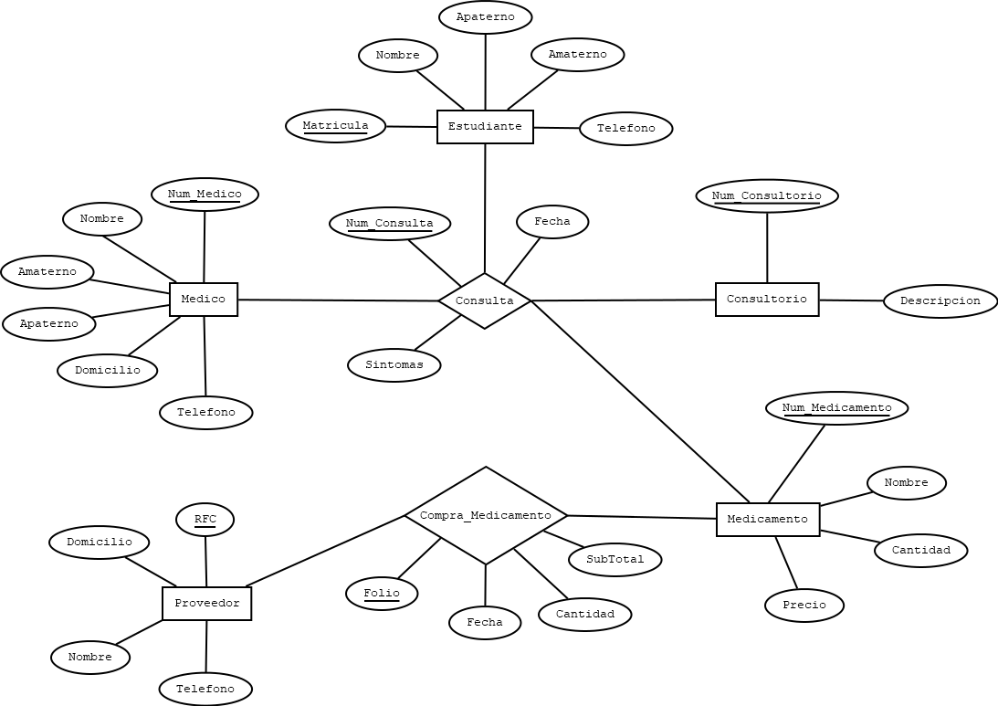
OBJETO DE ESTUDIO |  |  |  |  |  |  |  |  |  | ESQUEMAS
CLÍNICA UNIVERSITARIA
 |  |  |  |  |  |  |  |  |  | ESTUDIANTE |  |  |  |  |  |  |  | CONSULTORIO |  |  |  |  |  |  | CONSULTA |  |  |  |  |  |  | CONSULTA
ELEMENTOS |  |  |  |  |  |  |  |  |  | NOMBRE_CAMPO | TIPO DE DATO | LONGITUD | PERMITE NULL | REGLA DE INTEGRIDAD | VALOR DEFAULT | LLAVE PRIMARIA |  | NOMBRE_CAMPO | TIPO DE DATO | LONGITUD | PERMITE NULL | REGLA DE INTEGRIDAD | VALOR DEFAULT | LLAVE PRIMARIA | NOMBRE_CAMPO | TIPO DE DATO | LONGITUD | PERMITE NULL | REGLA DE INTEGRIDAD | VALOR DEFAULT | LLAVE PRIMARIA | NOMBRE_RELACION | TABLA ORIGEN | CAMPO ORIGEN | TABLA DESTINO | CAMPO DESTINO
ESTUDIANTE |  |  |  |  |  |  |  |  |  | MATRICULA | CHAR | 8 | NO | - | - | SI |  | NUM_CONSULTORIO | NUMBER | 2 | NO | - | - | SI | MATRICULA | CHAR | 8 | NO | - | - | SI | ESTUDIANTE_CONSULTA | ESTUDIANTE | MATRICULA | CONSULTA | MATRICULA
MEDICO |  |  |  |  |  |  |  |  |  | NOMBRE | VARCHA2 | 35 | NO | - | - | NO |  | DESCRIPCION | VARCHAR2 | 45 | NO | - | - | NO | NUM_MEDICO | NUMBER | 3 | NO | - | - | SI | MEDICO_CONSULTA | MEDICO | NUM_MEDICO | CONSULTA | NUM_MEDICO
CONSULTORIO |  |  |  |  |  |  |  |  |  | APATERNO | VARCHA2 | 25 | NO | - | - | NO |  |  |  |  |  |  |  |  | NUM_CONSULTORIO | NUMBER | 2 | NO | - | - | SI | CONSULTORIO_CONSULTA | CONSULTORIO | NUM_CONSULTORIO | CONSULTA | NUM_CONSULTORIO
MEDICAMENTO |  |  |  |  |  |  |  |  |  | AMATERNO | VARCHA2 | 25 | SI | - | - | NO |  |  |  |  |  |  |  |  | NUM_MEDICAMENTO | NUMBER | 4 | SI | - | 0 (NO SE REQUIERE) | SI | MEDICAMENTO_CONSULTA | MEDICAMENTO | NUM_MEDICAMENTO | CONSULTA | NUM_MEDICAMENTO
PROVEEDOR |  |  |  |  |  |  |  |  |  | TELEFONO | VARCHA2 | 10 | NO | - | - | NO |  | MEDICAMENTO |  |  |  |  |  |  | NUM_CONSULTA | NUMBER | 5 | NO | - | - | SI
 |  |  |  |  |  |  |  |  |  |  |  |  |  |  |  |  |  | NOMBRE_CAMPO | TIPO DE DATO | LONGITUD | PERMITE NULL | REGLA DE INTEGRIDAD | VALOR DEFAULT | LLAVE PRIMARIA | FECHA | DATE | - | NO | - | - | NO
RELACIONES (PROCESOS) |  |  |  |  |  |  |  |  |  |  |  |  |  |  |  |  |  | NUM_MEDICAMENTO | NUMBER | 4 | NO | - | - | SI | SINTOMAS | VARCHA2 | 100 | NO | - | - | NO | COMPRA_MEDICAMENTO
CONSULTA (ESTUDIANTE, MEDICO, CONSULTORIO, MEDICAMENTO). |  |  |  |  |  |  |  |  |  | MEDICO |  |  |  |  |  |  |  | NOMBRE | VARCHA2 | 45 | NO | - | - | NO |  |  |  |  |  |  |  | NOMBRE_RELACION | TABLA ORIGEN | CAMPO ORIGEN | TABLA DESTINO | CAMPO DESTINO
COMPRA_MEDICAMENTO (MEDICAMENTO, PROVEEDOR). |  |  |  |  |  |  |  |  |  | NOMBRE_CAMPO | TIPO DE DATO | LONGITUD | PERMITE NULL | REGLA DE INTEGRIDAD | VALOR DEFAULT | LLAVE PRIMARIA |  | CANTIDAD | NUMBER | 3 | NO | - | - | NO |  |  |  |  |  |  |  | PROVEEDOR-COMPRA_MEDICAMENTO | PROVEEDOR | RFC | COMPRA_MEDICAMENTO | RFC
 |  |  |  |  |  |  |  |  |  | NUM_MEDICO | NUMBER | 3 | NO | - | - | SI |  | PRECIO | NUMBER | (6,2) | NO | - | - | NO | COMPRA_MEDICAMENTO |  |  |  |  |  |  | MEDICAMENTO-COMPRA_MEDICAMENTO | MEDICAMENTO | NUM_MEDICAMENTO | COMPRA_MEDICAMENTO | NUM_MEDICAMENTO
 |  |  |  |  |  |  |  |  |  | NOMBRE | VARCHA2 | 35 | NO | - | - | NO |  |  |  |  |  |  |  |  | NOMBRE_CAMPO | TIPO DE DATO | LONGITUD | PERMITE NULL | REGLA DE INTEGRIDAD | VALOR DEFAULT | LLAVE PRIMARIA
 |  |  |  |  |  |  |  |  |  | APATERNO | VARCHA2 | 25 | NO | - | - | NO |  |  |  |  |  |  |  |  | RFC | VARCHA2 | 13 | NO | - | - | SI
 |  |  |  |  |  |  |  |  |  | AMATERNO | VARCHA2 | 25 | NO | - | - | NO |  | PROVEEDOR |  |  |  |  |  |  | NUM_MEDICAMENTO | NUMBER | 4 | NO | - | - | SI
 |  |  |  |  |  |  |  |  |  | DOMICILIO | VARCHA2 | 120 | SI | - | - | NO |  | NOMBRE_CAMPO | TIPO DE DATO | LONGITUD | PERMITE NULL | REGLA DE INTEGRIDAD | VALOR DEFAULT | LLAVE PRIMARIA | FOLIO | VARCHA2 | 10 | NO | - | - | SI
 |  |  |  |  |  |  |  |  |  | TELEFONO | VARCHA2 | 10 | NO | - | - | NO |  | RFC | VARCHA2 | 13 | NO | - | - | SI | FECHA | DATE | - | NO | - | - | NO
 |  |  |  |  |  |  |  |  |  |  |  |  |  |  |  |  |  | NOMBRE | VARCHA2 | 70 | NO | - | - | NO | CANTIDAD | NUMBER | 4 | NO | - | - | NO
 |  |  |  |  |  |  |  |  |  |  |  |  |  |  |  |  |  | DOMICILIO | NUMBER | 120 | NO | - | - | NO | SUBTOTAL | NUMBER | (8,2) | NO | - | - | NO
 |  |  |  |  |  |  |  |  |  |  |  |  |  |  |  |  |  | TELEFONO | NUMBER | 10 | NO | - | - | NO

MODELO RELACIONAL

ESTUDIANTE |  |  |  |  | MEDICO |  |  |  |  |  |  | CONSULTORIO |  |  | MEDICAMENTO |  |  |  |  | PROVEEDOR
MATRICULA | NOMBRE | APTERNO | AMATERNO | TELEFONO | NUM_MEDICO | NOMBRE | APATERNO | AMATERNO | DOMICILIO | TELEFONO |  | NUM_CONSULTORIO | DESCRIPCION |  | NUM_MEDICAMENTO | NOMBRE | CANTIDAD | PRECIO |  | RFC | NOMBRE | DOMICILIO | TELEFONO
20203456 | JUAN | LOPEZ | DIAZ | 4567823456 | 1 | PEDRO | TORRES | GARCIA | ZACATECAS, ZAC, NUM23 | 4925674834 |  | 1 | CONSULTORIO DENTAL |  | 1 | Paracetamol, 500mg | 10 | 30.00 |  | PGDR7385NGDG | BIO-MAC GROU | CALLE DEL COBRE 2 B, PARQUE INDUSTRIAL , HERMOSILLO , SON , C.P.83299 | 4433128578
38923454 | LUIS | PEREZ | FLORES | 4926795464 | 2 | FRANSISCO | DIAZ | RODRIGUEZ | MORELOS, ZAC | 4925674835 |  | 2 | CONSULTORIO PRINCIPAL |  | 2 | Aspirina, 300mg | 40 | 50.00 |  | JUDN67477H34R | VICMA | REVOLUCION MEXICANA 60, EJIDAL , GUADALUPE , ZAC , C.P.98613 | 7441232700
20201053 | MARIA | GARCIA | MARTINEZ | 4926795465 | 3 | MANUEL | GARZA | LOPEZ | SANTA RITA, ZAC, NUM32 | 4925674836 |  | 3 | CONSULTORIO NUTRICION |  | 3 | Amlodipina, 250mg | 20 | 120.00 |  | HHJUO654MNBF | FARBAC BIOMEDICAL | FERNANDO ANAYA MONROY 159, ERMITA , BENITO JUAREZ , DF , C.P.03590 | 9999255988

 |  |  |  |  | CONSULTA |  |  |  |  |  |  |  | COMPRA_MEDICAMENTO
 |  |  |  |  | MATRICULA | NUM_MEDICO | NUM_CONSULTORIO | NUM_MEDICAMENTO | NUM_CONSULTA | FECHA | SINTOMAS |  | RFC | NUM_MEDICAMENTO | FOLIO | FECHA | CANTIDAD | SUBTOTAL
 |  |  |  |  | 38923454 | 2 | 2 | 1 | 1 | 28/2/2022 | DOLOR ABDOMINAL |  | JUDN67477H34R | 1 | COM456 | 28/2/2022 | 10 | 300.00
 |  |  |  |  | 20201053 | 2 | 2 | 1 | 2 | 2022-03-03 | DOLOR DE CABEZA |  | JUDN67477H34R | 1 | COM230 | 2022-05-03 | 30 | 900.00
 |  |  |  |  | 20203456 | 1 | 3 | 3 | 3 | 2022-04-03 | RESFRIADO |  | PGDR7385NGDG | 3 | COM120 | 2022-08-03 | 45 | 5400.00

Aeropuerto
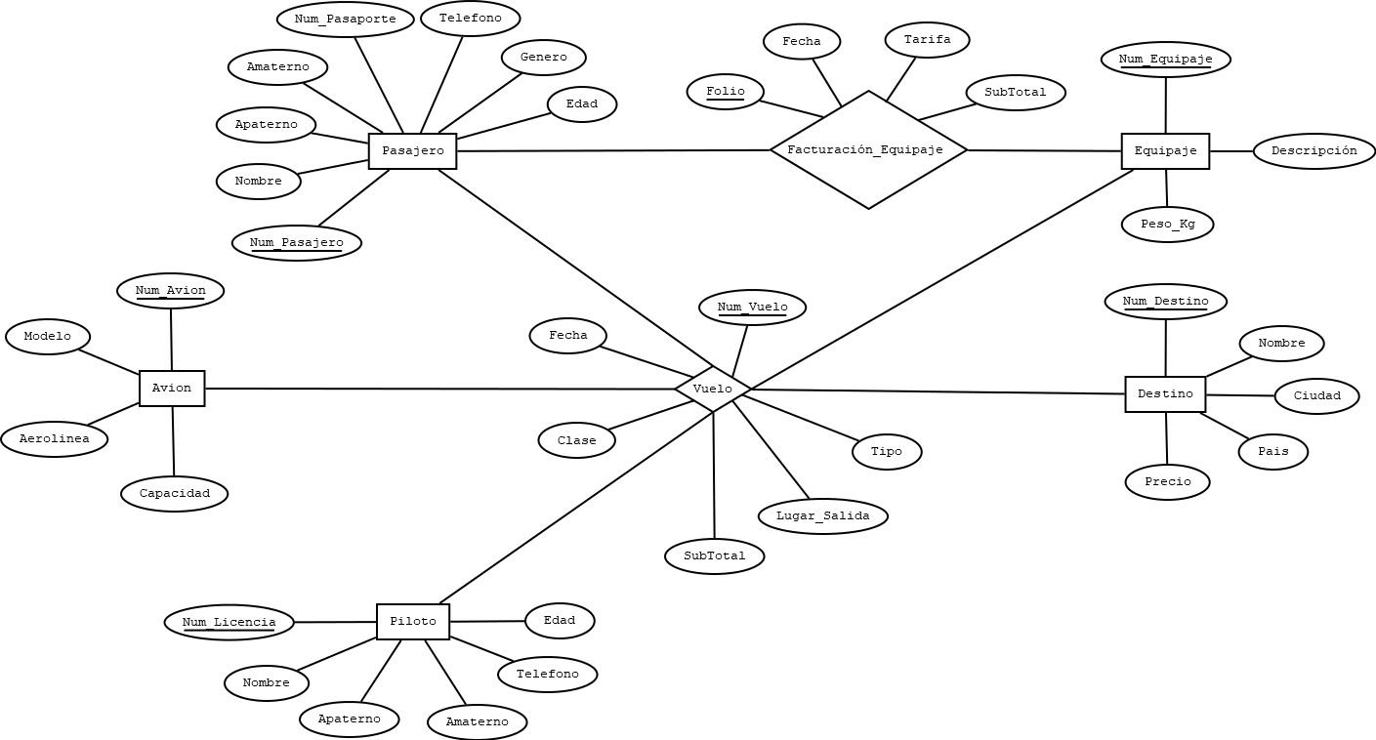
OBJETO DE ESTUDIO |  |  |  |  |  |  |  |  |  |  |  |  | ESQUEMAS
AEROPUERTO
 |  |  |  |  |  |  |  |  |  |  |  |  | NOMBRE_TABLA |  |  |  |  |  |  |  | DESTINO |  |  |  |  |  |  |  | FACTURACIÓN_EQUIPAJE
ELEMENTOS |  |  |  |  |  |  |  |  |  |  |  |  | NOMBRE_CAMPO | TIPO DE DATO | LONGITUD | PERMITE NULL | REGLA DE INTEGRIDAD | VALOR DEFAULT | LLAVE PRIMARIA |  | NOMBRE_CAMPO | TIPO DE DATO | LONGITUD | PERMITE NULL | REGLA DE INTEGRIDAD | VALOR DEFAULT | LLAVE PRIMARIA |  | NOMBRE_CAMPO | TIPO DE DATO | LONGITUD | PERMITE NULL | REGLA DE INTEGRIDAD | VALOR DEFAULT | LLAVE PRIMARIA
PASAJERO |  |  |  |  |  |  |  |  |  |  |  |  | NUM_PASAJERO | NUMBER | 10 | NO | - | - | SI |  | NUM_DESTINO | NUMBER | 4 | NO | - | - | SI |  | NUM_PASAJERO | NUMBER | 10 | NO | - | - | SI
AVIÓN |  |  |  |  |  |  |  |  |  |  |  |  | NOMBRE | VARCHAR2 | 25 | NO | - | - | NO |  | NOMBRE | VARCHAR2 | 60 | NO | - | - | NO |  | NUM_EQUIPAJE | NUMBER | 10 | NO | - | - | SI
PILOTO |  |  |  |  |  |  |  |  |  |  |  |  | APATERNO | VARCHAR2 | 35 | NO | - | - | NO |  | CIUDAD | VARCHAR2 | 35 | NO | - | - | NO |  | FOLIO | VARCHAR2 | 7 | NO | - | - | SI
DESTINO |  |  |  |  |  |  |  |  |  |  |  |  | AMATERNO | VARCHAR2 | 35 | SI | - | - | NO |  | PAIS | VARCHAR2 | 35 | NO | - | - | NO |  | FECHA | DATE | - | NO | - | - | NO
EQUIPAJE |  |  |  |  |  |  |  |  |  |  |  |  | NUM_PASAPORTE | VARCHAR2 | 12 | NO | - | - | NO |  | PRECIO | NUMBER | (6,2) | NO | - | - | NO |  | TARIFA | NUMBER | (5,2) | NO | TARIFA > 0 | - | NO
 |  |  |  |  |  |  |  |  |  |  |  |  | GENERO | VARCHAR2 | 15 | NO | - | - | NO |  |  |  |  |  |  |  |  |  | SUBTOTAL | NUMBER | (6,2) | NO | - | - | NO
RELACIONES (PROCESOS) |  |  |  |  |  |  |  |  |  |  |  |  | EDAD | NUMBER | 3 | NO | EDAD > 2 | - | NO
VUELO (PASAJERO, AVIÓN, PILOTO, EQUIPAJE). |  |  |  |  |  |  |  |  |  |  |  |  | TELEFONO | VARCHAR2 | 10 | NO | - | - | NO |  | EQUIPAJE
FACTURACIÓN_EQUIPAJE (PASAJERO, EQUIPAJE). |  |  |  |  |  |  |  |  |  |  |  |  |  |  |  |  |  |  |  |  | NOMBRE_CAMPO | TIPO DE DATO | LONGITUD | PERMITE NULL | REGLA DE INTEGRIDAD | VALOR DEFAULT | LLAVE PRIMARIA |  | VUELO
 |  |  |  |  |  |  |  |  |  |  |  |  |  |  |  |  |  |  |  |  | NUM_EQUIPAJE | NUMBER | 10 | NO | - | - | SI |  | NOMBRE_RELACION | TABLA ORIGEN | CAMPO ORIGEN | TABLA DESTINO | CAMPO DESTINO
 |  |  |  |  |  |  |  |  |  |  |  |  | AVION |  |  |  |  |  |  |  | DESCRIPCION | VARCHAR2 | 100 | NO | - | - | NO |  | PASAJERO_VUELO | PASAJERO | NUM_PASAJERO | VUELO | NUM_PASAJERO
 |  |  |  |  |  |  |  |  |  |  |  |  | NOMBRE_CAMPO | TIPO DE DATO | LONGITUD | PERMITE NULL | REGLA DE INTEGRIDAD | VALOR DEFAULT | LLAVE PRIMARIA |  | PESO_KG | NUMBER | (4,2) | NO | - | - | NO |  | AVION_VUELO | AVION | NUM_AVION | VUELO | NUM_AVION
 |  |  |  |  |  |  |  |  |  |  |  |  | NUM_AVION | NUMBER | 3 | NO | - | - | SI |  |  |  |  |  |  |  |  |  | PILOTO_VUELO | PILOTO | NUM_LICENCIA | VUELO | NUM_LICENCIA_PILOTO
 |  |  |  |  |  |  |  |  |  |  |  |  | MODELO | VARCHAR2 | 45 | NO | - | - | NO |  |  |  |  |  |  |  |  |  | DESTINO_VUELO | DESTINO | NUM_DESTINO | VUELO | NUM_DESTINO
 |  |  |  |  |  |  |  |  |  |  |  |  | AEROLINEA | VARCHAR2 | 50 | NO | - | - | NO |  | VUELO |  |  |  |  |  |  |  | EQUIPAJE_VUELO | EQUIPAJE | NUM_EQUIPAJE | VUELO | NUM_EQUIPAJE
 |  |  |  |  |  |  |  |  |  |  |  |  | CAPACIDAD | NUMBER | 4 | NO | - | - | NO |  | NOMBRE_CAMPO | TIPO DE DATO | LONGITUD | PERMITE NULL | REGLA DE INTEGRIDAD | VALOR DEFAULT | LLAVE PRIMARIA
 |  |  |  |  |  |  |  |  |  |  |  |  |  |  |  |  |  |  |  |  | NUM_PASAJERO | NUMBER | 10 | NO | - | - | SI
 |  |  |  |  |  |  |  |  |  |  |  |  |  |  |  |  |  |  |  |  | NUM_AVION | NUMBER | 3 | NO | - | - | SI |  | FACTURACIÓN_EQUIPAJE
 |  |  |  |  |  |  |  |  |  |  |  |  | PILOTO |  |  |  |  |  |  |  | NUM_LICENCIA_PILOTO | VARCHAR2 | 15 | NO | - | - | SI |  | NOMBRE_RELACION | TABLA ORIGEN | CAMPO ORIGEN | TABLA DESTINO | CAMPO DESTINO
 |  |  |  |  |  |  |  |  |  |  |  |  | NOMBRE_CAMPO | TIPO DE DATO | LONGITUD | PERMITE NULL | REGLA DE INTEGRIDAD | VALOR DEFAULT | LLAVE PRIMARIA |  | NUM_DESTINO | NUMBER | 4 | NO | - | - | SI |  | PASAJERO-FACTURACIÓN_EQUIPAJE | PASAJERO | NUM_PASAJERO | FACTURACIÓN_EQUIPAJE | NUM_PASAJERO
 |  |  |  |  |  |  |  |  |  |  |  |  | NUM_LICENCIA | VARCHAR2 | 15 | NO | - | - | SI |  | NUM_EQUIPAJE | NUMBER | 10 | NO | - | - | SI |  | EQUIPAJE-FACTURACIÓN_EQUIPAJE | EQUIPAJE | NUM_EQUIPAJE | FACTURACIÓN_EQUIPAJE | NUM_EQUIPAJE
 |  |  |  |  |  |  |  |  |  |  |  |  | NOMBRE | VARCHAR2 | 25 | NO | - | - | NO |  | NUM_VUELO | NUMBER | 12 | NO | - | - | SI
 |  |  |  |  |  |  |  |  |  |  |  |  | APATERNO | VARCHAR2 | 35 | NO | - | - | NO |  | FECHA | DATE | - | NO | - | - | NO
 |  |  |  |  |  |  |  |  |  |  |  |  | AMATERNO | VARCHAR2 | 35 | NO | - | - | NO |  | LUGAR_SALIDA | VARCHAR2 | 35 | NO | - | - | NO
 |  |  |  |  |  |  |  |  |  |  |  |  | EDAD | NUMBER | 3 | NO | - | - | NO |  | TIPO | VARCHAR2 | 30 | NO | - | - | NO
 |  |  |  |  |  |  |  |  |  |  |  |  | TELEFONO | VARCHAR2 | 10 | NO | - | - | NO |  | CLASE | VARCHAR2 | 35 | NO | - | - | NO
 |  |  |  |  |  |  |  |  |  |  |  |  |  |  |  |  |  |  |  |  | SUBTOTAL | NUMBER | (6,2) | NO | - | - | NO

MODELO RELACIONAL

PASAJERO |  |  |  |  |  |  |  |  | AVION |  |  |  |  | PILOTO |  |  |  |  |  |  | DESTINO |  |  |  |  |  | EQUIPAJE
NUM_PASAJERO | NOMBRE | APATERNO | AMATERNO | NUM_PASAPORTE | GENERO | EDAD | TELEFONO |  | NUM_AVION | MODELO | AREOLINEA | CAPACIDAD |  | NUM_LICENCIA | NOMBRE | APATERNO | AMATENO | EDAD | TELEFONO |  | NUM_DESTINO | NOMBRE | CIUDAD | PAIS | PRECIO |  | NUM_EQUIPAJE | DESCRIPCIÓN | PESO_KG
1 | MARIO | LOPEZ | DIAZ | MX8676 | MASCULINO | 32 | 7878757543 |  | 1 | Boeing 747 – 400 ERF | Interjet | 300 |  | JUWH3234 | PEDRO | GARCIA | MARTINEZ | 36 | 4765893456 |  | 1 | AEROPUERTO INTERNACIONAL MARIANO ESCOBEDO | MONTERREY | MEXICO | 350.00 |  | 1 | 2 EQUIPAJES DE MANO GRANDES, CADA UNO MIDA MÁXIMO 55 X 40 X 25 CM. | 20
2 | ANA | GARCIA | TORRES | USA5678 | FEMENINO | 26 | 6754564654 |  | 2 | Airbus 330 | Aeroméxico | 260 |  | PEDRG7834 | CHRIS | ANDERSON | TAYLOR | 28 | 5684569435 |  | 2 | AEROPUERTO INTERNACIONAL DE CANCÚN “BENITO JUÁREZ” | CANCÚN | MEXICO | 600.00 |  | 2 | 2 EQUIPAJES DE MANO ESTÁNDAR, CADA UNO MIDA MÁXIMO 55 X 40 X 25 CM. | 10
3 | OMAR | ALVARADO | RODRIGUEZ | CAN8748 | MASCULINO | 40 | 6467564838 |  | 3 | Embraer 145 | Volaris | 145 |  | VRYE7843 | OSCAR | RODRIGUEZ | LOPEZ | 42 | 8543865432 |  | 3 | AEROPUERTO INTERNACIONAL JEAN-LESAGE DE QUEBEC | MOTREAL, QUEBEC | CANADA | 1,700.00 |  | 3 | 1 OBJETO PERSONAL CUYAS MEDIDAS NO EXCEDAN LOS 35 X 45 X 20 CM. | 5

 |  |  |  |  |  | VUELO |  |  |  |  |  |  |  |  |  |  |  | FACTURACIÓN_EQUIPAJE
 |  |  |  |  |  | NUM_PASAJERO | NUM_AVION | NUM_LICENCIA_PILOTO | NUM_DESTINO | NUM_EQUIPAJE | NUM_VUELO | FECHA | LUGAR_SALIDA | TIPO | CLASE | SUBTOTAL |  | NUM_PASAJERO | NUM_EQUIPAJE | FOLIO | FECHA | TARIFA | SUBTOTAL
 |  |  |  |  |  | 2 | 2 | JUWH3234 | 2 | 2 | 1 | 2022-04-03 | CDMX | DIRECTO-NON STOP | TURISTA | 900.00 |  | 1 | 3 | FA632 | 28/2/2022 | 15.00 | 30.00
 |  |  |  |  |  | 3 | 2 | JUWH3234 | 2 | 1 | 2 | 2022-04-03 | CDMX | DIRECTO-NON STOP | PRIMERA CLASE | 1500.00 |  | 2 | 2 | GE323 | 2022-04-03 | 25.00 | 55.00
 |  |  |  |  |  | 1 | 1 | PEDRG7834 | 3 | 3 | 3 | 28/2/2022 | CDMX | LARGO RECORRIDO | EJECUTIVA | 2300.00 |  | 3 | 1 | FD098 | 2022-04-03 | 50.00 | 75.00

Restaurante
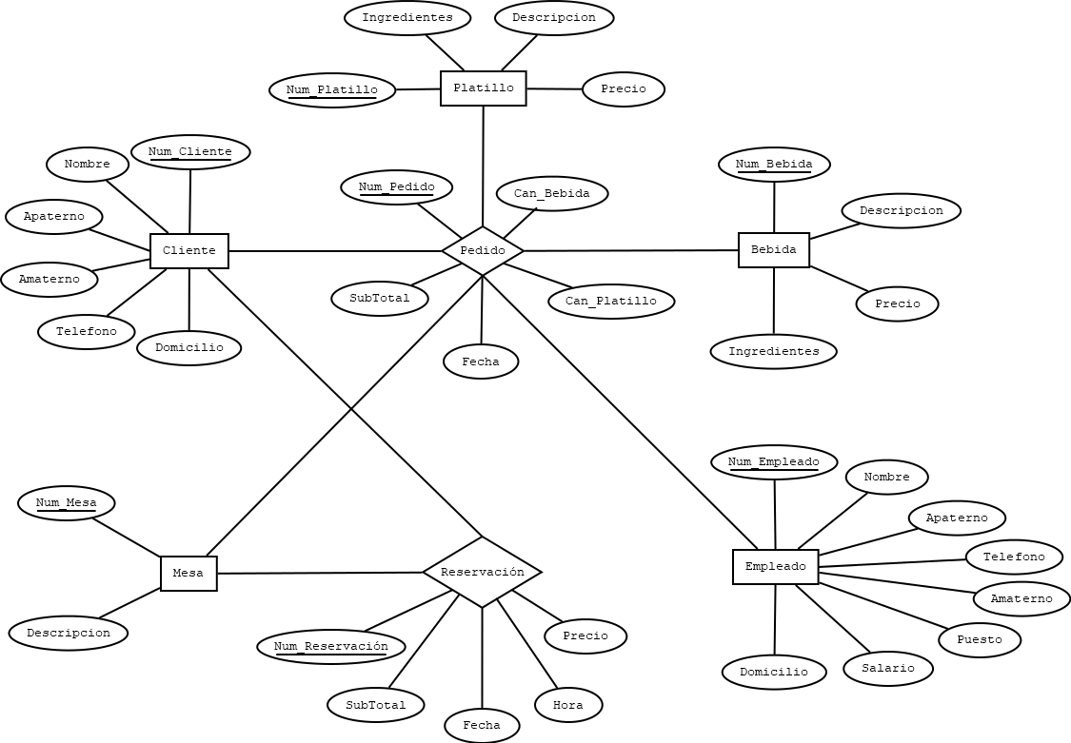
OBJETO DE ESTUDIO |  |  |  |  |  |  |  |  | ESQUEMAS
RESTAURANTE
 |  |  |  |  |  |  |  |  | CLIENTE |  |  |  |  |  |  | MESA |  |  |  |  |  |  |  | PEDIDO |  |  |  |  |  |  | PEDIDO
ELEMENTOS |  |  |  |  |  |  |  |  | NOMBRE_CAMPO | TIPO DE DATO | LONGITUD | PERMITE NULL | REGLA DE INTEGRIDAD | VALOR DEFAULT | LLAVE PRIMARIA | NOMBRE_CAMPO | TIPO DE DATO | LONGITUD | PERMITE NULL | REGLA DE INTEGRIDAD | VALOR DEFAULT | LLAVE PRIMARIA |  | NOMBRE_CAMPO | TIPO DE DATO | LONGITUD | PERMITE NULL | REGLA DE INTEGRIDAD | VALOR DEFAULT | LLAVE PRIMARIA | NOMBRE_RELACION | TABLA ORIGEN | CAMPO ORIGEN | TABLA DESTINO | CAMPO DESTINO
CLIENTE |  |  |  |  |  |  |  |  | NUM_CLIENTE | NUMBER | 10 | NO | - | - | SI | NUM_MESA | NUMBER | 2 | NO | - | - | SI |  | NUM_CLIENTE | NUMBER | 10 | NO | - | - | SI | CLIENTE_PEDIDO | CLIENTE | NUM_CLIENTE | PEDIDO | NUM_CLIENTE
PLATILLO |  |  |  |  |  |  |  |  | NOMBRE | VARCHAR2 | 25 | NO | - | - | NO | DESCRIPCION | VARCHAR2 | 55 | NO | - | - | NO |  | NUM_PLATILLO | NUMBER | 3 | NO | - | - | SI | PLATILLO_PEDIDO | PLATILLO | NUM_PLATILLO | PEDIDO | NUM_PLATILLO
BEBIDA |  |  |  |  |  |  |  |  | APATERNO | VARCHAR2 | 35 | NO | - | - | NO |  |  |  |  |  |  |  |  | NUM_BEBIDA | NUMBER | 3 | NO | - | - | SI | BEBIDA_PEDIDO | BEBIDA | NUM_BEBIDA | PEDIDO | NUM_BEBIDA
MESA |  |  |  |  |  |  |  |  | AMATERNO | VARCHAR2 | 35 | SI | - | - | NO |  |  |  |  |  |  |  |  | NUM_MESA | NUMBER | 2 | NO | - | - | SI | MESA_PEDIDO | MESA | NUM_MESA | PEDIDO | NUM_MESA
EMPLEADO |  |  |  |  |  |  |  |  | DOMICILIO | VARCHAR2 | 60 | NO | - | - | NO | EMPLEADO |  |  |  |  |  |  |  | NUM_EMPLEADO | NUMBER | 3 | NO | - | - | SI | EMPLEADO_PEDIDO | EMPLEADO | NUM_EMPLEADO | PEDIDO | NUM_EMPLEADO
 |  |  |  |  |  |  |  |  | TELEFONO | VARCHAR2 | 10 | NO | - | - | NO | NOMBRE_CAMPO | TIPO DE DATO | LONGITUD | PERMITE NULL | REGLA DE INTEGRIDAD | VALOR DEFAULT | LLAVE PRIMARIA |  | NUM_PEDIDO | NUMBER | 10 | NO | - | - | SI
RELACIONES (PROCESOS) |  |  |  |  |  |  |  |  |  |  |  |  |  |  |  | NUM_EMPLEADO | NUMBER | 3 | NO | - | - | SI |  | FECHA | DATE | - | NO | - | - | NO
PEDIDO (CLIENTE, PLATILLO, BEBIDA, MESA, EMPLEADO). |  |  |  |  |  |  |  |  |  |  |  |  |  |  |  | NOMBRE | VARCHAR2 | 25 | NO | - | - | NO |  | CAN_PLATILLO | NUMBER | 2 | NO | - | - | NO | RESERVACION
RESERVACIÓN (CLIENTE, MESA). |  |  |  |  |  |  |  |  | PLATILLO |  |  |  |  |  |  | APATERNO | VARCHAR2 | 35 | NO | - | - | NO |  | CAN_BEBIDA | NUMBER | 2 | NO | - | - | NO | NOMBRE_RELACION | TABLA ORIGEN | CAMPO ORIGEN | TABLA DESTINO | CAMPO DESTINO
 |  |  |  |  |  |  |  |  | NOMBRE_CAMPO | TIPO DE DATO | LONGITUD | PERMITE NULL | REGLA DE INTEGRIDAD | VALOR DEFAULT | LLAVE PRIMARIA | AMATERNO | VARCHAR2 | 35 | SI | - | - | NO |  | SUBTOTAL | NUMBER | (7,2) | NO | - | - | NO | CLIENTE_RESERVACION | CLIENTE | NUM_CLIENTE | RESERVACION | NUM_CLIENTE
 |  |  |  |  |  |  |  |  | NUM_PLATILLO | NUMBER | 3 | NO | - | - | SI | PUESTO | VARCHAR2 | 25 | NO | - | - | NO |  |  |  |  |  |  |  |  | MESA_RESERVACION | MESA | NUM_MESA | RESERVACION | NUM_MESA
 |  |  |  |  |  |  |  |  | DESCRIPCION | VARCHAR2 | 100 | NO | - | - | NO | SALARIO | NUMBER | (6,2) | NO | - | - | NO
 |  |  |  |  |  |  |  |  | INGREDIENTES | VARCHAR2 | 120 | NO | - | - | NO | DOMICILIO | VARCHAR2 | 100 | NO | - | - | NO |  | RESERVACION
 |  |  |  |  |  |  |  |  | PRECIO | NUMBER | (6,2) | NO | - | - | NO | TELEFONO | VARCHAR2 | 10 | NO | - | - | NO |  | NOMBRE_CAMPO | TIPO DE DATO | LONGITUD | PERMITE NULL | REGLA DE INTEGRIDAD | VALOR DEFAULT | LLAVE PRIMARIA
 |  |  |  |  |  |  |  |  |  |  |  |  |  |  |  |  |  |  |  |  |  |  |  | NUM_CLIENTE | NUMBER | 10 | NO | - | - | SI
 |  |  |  |  |  |  |  |  |  |  |  |  |  |  |  |  |  |  |  |  |  |  |  | NUM_MESA | NUMBER | 2 | NO | - | - | SI
 |  |  |  |  |  |  |  |  | BEBIDA |  |  |  |  |  |  |  |  |  |  |  |  |  |  | NUM_RESERVACION | NUMBER | 10 | NO | - | - | SI
 |  |  |  |  |  |  |  |  | NOMBRE_CAMPO | TIPO DE DATO | LONGITUD | PERMITE NULL | REGLA DE INTEGRIDAD | VALOR DEFAULT | LLAVE PRIMARIA |  |  |  |  |  |  |  |  | FECHA | DATE | - | NO | - | - | NO
 |  |  |  |  |  |  |  |  | NUM_BEBIDA | NUMBER | 3 | NO | - | - | SI |  |  |  |  |  |  |  |  | HORA | TIMESTAMP | - | NO | - | - | NO
 |  |  |  |  |  |  |  |  | DESCRIPCION | VARCHAR2 | 100 | NO | - | - | NO |  |  |  |  |  |  |  |  | PRECIO | NUMBER | (6,2) | NO | - | - | NO
 |  |  |  |  |  |  |  |  | INGREDIENTES | VARCHAR2 | 120 | NO | - | - | NO |  |  |  |  |  |  |  |  | SUBTOTAL | NUMBER | (7,2) | NO | - | - | NO
 |  |  |  |  |  |  |  |  | PRECIO | NUMBER | (6,2) | NO | - | - | NO

MODELO RELACIONAL

CLIENTE |  |  |  |  |  |  | PLATILLO |  |  |  |  | BEBIDA |  |  |  | MESA |  |  | EMPLEADO
NUM_CLIENTE | NOMBRE | APATERNO | AMATERNO | DOMICILIO | TELEFONO |  | NUM_PLATILLO | DESCRIPCION | INGREDIENTES | PRECIO |  | NUM_BEBIDA | DESCRIPCION | INGREDIENTES | PRECIO | NUM_MESA | DESCRIPCION |  | NUM_EMPLEADO | NOMBRE | APATERNO | AMATERNO | PUESTO | SALARIO | DOMICILIO | TELEFONO
1 | JUAN | RUIZ | ALVARADO | REVOLUCION MEXICANA 60 , EJIDAL , GUADALUPE , ZAC , C.P. 98613 | 4926737459 |  | 1 | CAMARONES JUMBO, AL GUSTO EMPANIZADOS A LA PLANCHA O AL AJILLO | CAMARONES, ZANAHORIAS, ESPÁRRAGOS Y FUMET DE PESCADO | 350.00 |  | 1 | LIMONADA | AGUA, LIMÓN, UN TOQUE DE JENGIBRE, ENDULZADA CON MIEL, ALMÍBAR O ESTEVIA. | 45.00 | 1 | MESA DEL PASILLO |  | 1 | JUAN | MARTINEZ | ROBLES | MESERO | 1,800.00 | ZACATECAS, ZAC, NUM56 | 4925467567
2 | CARLOS | PEREZ | LOPEZ | NEZAHUALCOYOTL 112 B , BUENOS AIRES , ZACATECAS , ZAC , C.P. 98056 | 4926578643 |  | 2 | ESPAGUETTI DE LA CASA | SALSA DE TOMATE CON AJO ACEITE DE OLIVA Y ALBAHACA FRESCA CON PAN DE AJO | 120.00 |  | 2 | GIN-TONIC | GINEBRA, AGUA TÓNICA Y LIMÓN. | 60.00 | 2 | MESA JUNTO A LA VENTANA |  | 2 | OMAR | ALVARADO | RODRIGUEZ | GERENTE | 3,200.00 | ZACATECAS, ZAC, NUM09 | 4925467568
3 | PEDRO | GARCIA | RODRIGUEZ | C. IGNACIO RAYÓN NO.42 BARRIO EL CRUCE. CONCEPCIÓN DEL ORO, ZACATECAS. | 8426486932 |  | 3 | PESCADO ENTERO FRITO | CON ARROZ Y VEGETALES | 230.00 |  | 3 | VINO TINTO | UNA COPA DE 5 OZ | 150.00 | 3 | MESA PRINCIPAL |  | 3 | ANA | LOPEZ | TORRES | MESERO | 1,800.00 | ZACATECAS, ZAC, NUM65 | 4925467569

 |  |  |  |  |  | PEDIDO |  |  |  |  |  |  |  |  |  | RESERVACION
 |  |  |  |  |  | NUM_CLIENTE | NUM_PLATILLO | NUM_BEBIDA | NUM_MESA | NUM_EMPLEADO | NUM_PEDIDO | FECHA | CAN_PLATILLO | CAN_BEBIDA | SUBTOTAL | NUM_CLIENTE | NUM_MESA | NUM_RESERVACION | FECHA | HORA | PRECIO | SUBTOTAL
 |  |  |  |  |  | 3 | 1 | 1 | 2 | 1 | 1 | 2022-04-03 | 1 | 1 | 1500.00 | 2 | 3 | 1 | 2022-04-03 | 17:00:00 | 200.00 | 220.00
 |  |  |  |  |  | 1 | 1 | 3 | 3 | 3 | 2 | 2022-04-03 | 2 | 1 | 2000.00 | 3 | 2 | 2 | 2022-04-03 | 14:00:00 | 150.00 | 160.00
 |  |  |  |  |  | 2 | 3 | 2 | 1 | 3 | 3 | 27/2/2022 | 1 | 2 | 700.00 | 1 | 1 | 3 | 27/2/2022 | 22:00:00 | 200.00 | 220.00

